様式２－１への転記用
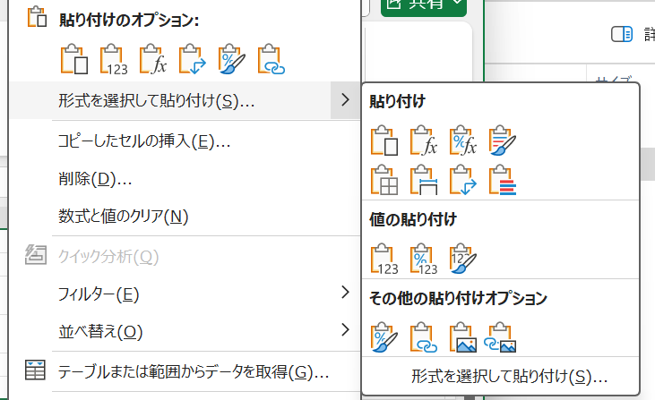
 |  |  |  | 短期入所・通所・ 居宅訪問・集団 から選択
 |  |  | 課税・非課税・生保 から選択 |  |  |  |  | 有無選択
NO | 利用日 （月日） | 利用者名 （集団の場合は人数） | 世帯 区分 | 利用型 | 利用型 詳細 | 利用回数 |  | 自治体 への 特記事項
 |  |  |  |  |  | 利用型別 （～回目） | 総累計 （～回目）
例 | 2025-11-11 | 阿蘇 桜 | 非課税 | 通所 | 3時間型 | 2 | 5 | 無
1 | 月日 | 0 |  | 0 | 0 | 0 | 0
2 | 月日 | 0 |  | 0 | 0 | 0 | 0
3 | 月日 | 0 |  | 0 | 0 | 0 | 0
4 | 月日 | 0 |  | 0 | 0 | 0 | 0
5 | 月日 | 0 |  | 0 | 0 | 0 | 0
6 | 月日 | 0 |  | 0 | 0 | 0 | 0

個票から転記される
（世帯区分除く）
必要に応じ、この画面で入力。
（様式２－１へ転記後の入力も可。）

コピーし、様式２－１へ貼り付け
※貼り付けの際は、「値と数値の書式」を選択する

